电子档报名资料说明
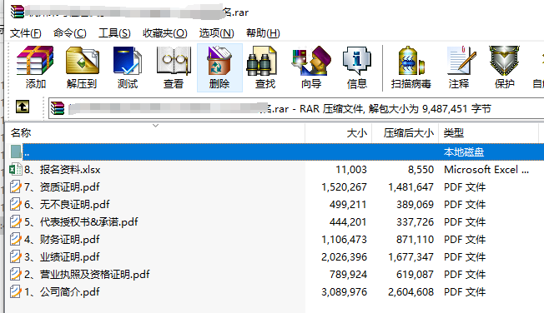
压缩包 | 文件名称 | 文件内容（签章）
某某供应商2026年（招标人名称+项目名称+投标人名称）报名.zip | 1-公司简介.pdf | 公司基本资料和简要介绍
 | 2-营业执照.pdf | 章节一：有效期内的《营业执照》（三证合一）等资料 章节二：开户信息
 | 3-业绩证明.pdf | 三年服务的主要客户及相关证明
 | 4-财务报表.pdf | 章节一：第三方审计报告或公司内部财务报表 章节二：完税、纳税证明、员工缴纳社保证明
 | 5-代表授权书.pdf | 章节一：详情见本文档代表授权书 章节二：详情见本文档保密承诺
 | 6-无不良证明.pdf | 中国裁判文书网上近3年企业、法定代表人无行贿、犯罪记录的查询结果网页截图。
 | 7-资质证明.pdf | 相关资质及体系证书
 | 8-报名资料.excel （无需盖章） | 详情见本文档 1.sheet1供应商寻源开发记录表 2.sheet2供应商基本情况调查表 （信息需保持一致，如有发现不一致，视为无效报名）

